Instrucción 1
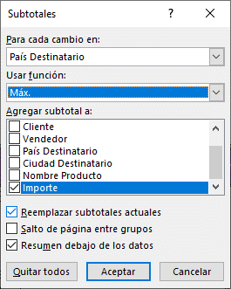

 |  |  |  | Tiene que estar ORDENADO

Cod Venta | Fecha Venta | Cliente | Vendedor | País Destinatario | Ciudad Destinatario | Nombre Producto | Importe
 |  |  |  | Máx. Argentina |  |  | $ 2,750.0
 |  |  |  | Máx. Brasil |  |  | $ 10,540.0
 |  |  |  | Máx. España |  |  | $ 15,810.0
 |  |  |  | Máx. Reino Unido |  |  | $ 4,050.0
 |  |  |  | Máximo general |  |  | $ 15,810.0

